상품제안서
[보틀로만] TB 커피를 빚어만든 모카 손잡이 텀블러 600ml | 상품코드: F25351

 |  |  |  |  |  |  | 02-412-0044 | www.easy1.co.kr
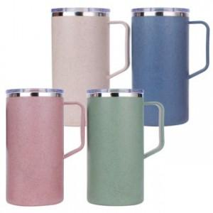

【상세/제작정보】

【인쇄/포장옵션】 | 실크 / 포장불가능

【공급단가】 | 수량 | 100~ | 300~ | 500~ | 1,000~ | 3,000~
*VAT별도 | 단가 | 6,750원 | 6,500원 | 6,250원 | 6,000원 | 5,850원

【상품 URL】 | http://www.easy1.co.kr/src/goods_detail.php?gdno=25351

